Hoja1
De forma analitica

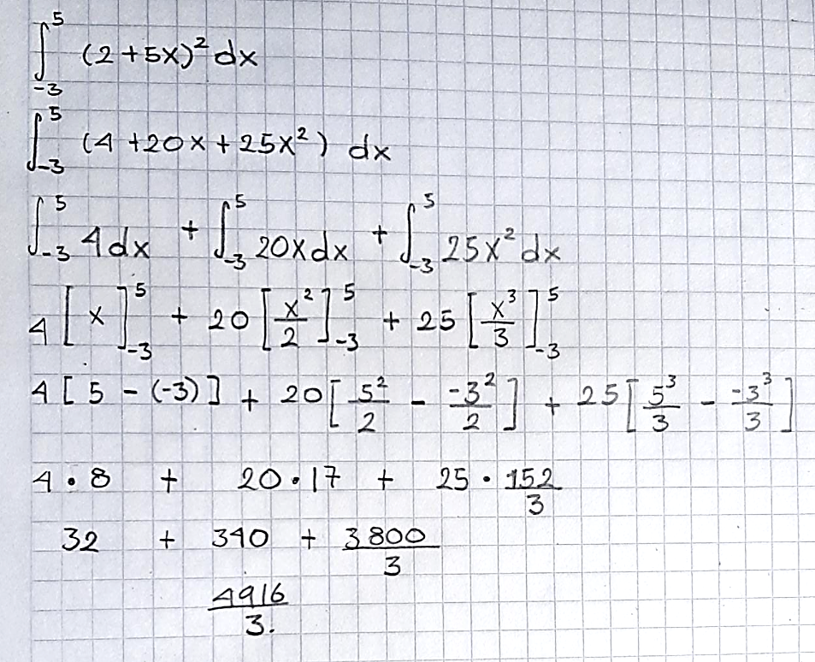

a | b | n | ∆x | n | xi | F(xi) | F(x0) | F(Xn) | ∑ n=1 --> n-1 | A | Valor Integrando (A) | Ea
-3 | 5 | 4 | 2 | 0 | 5 | 729 | 729 | 4489 | 6827 | 18872 | 1638.6666667 | 1051.6680228
 |  |  |  | 1 | 7 | 1369
 |  |  |  | 2 | 9 | 2209
 |  |  |  | 3 | 11 | 3249
 |  |  |  | 4 | 13 | 4489

$∆x= \frac{(b−a)}{n}$

